Resultados
 | ENCRIPTAR |  | DESENCRIPTAR
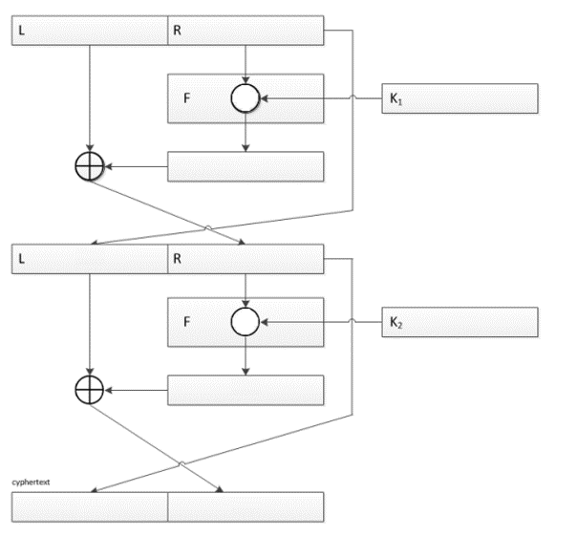
1010
0010
0110
0010
1000
0010
1001
1000
1010
1000
1010
1000
1010
1000
1001
1000
0010
1000
0110
0010
1010
0010
1010
0010
Porta |  | Porta
AND |  | AND

Valor 1 |  | Valor 1
1010 |  | 1010

Valor 2 |  | Valor 2
0010 |  | 1000

Chave 1 |  | Chave 1
0110 |  | 1001

Chave 2 |  | Chave 2
1001 |  | 0110

